Sheet1
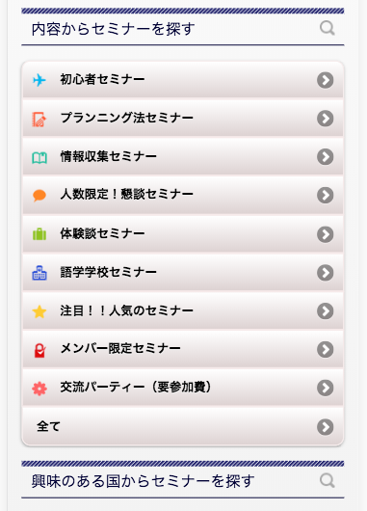
https://www.jawhm.or.jp/seminar/ser

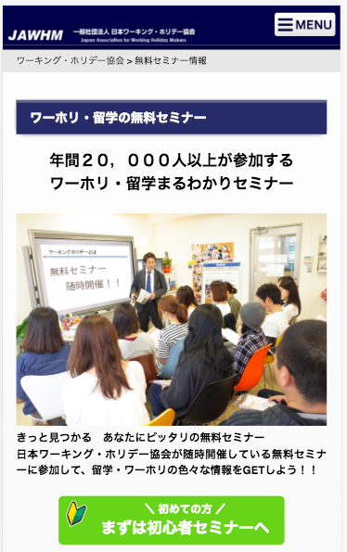

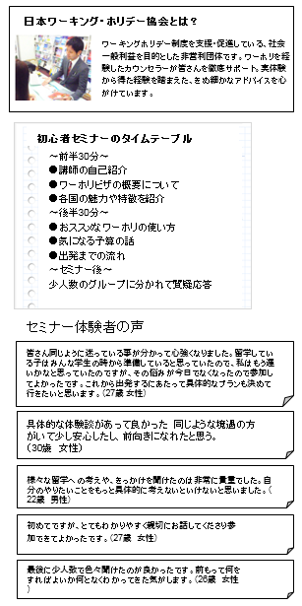
この内容を追加してください
Thêm nội dung này

/images/katsuyou_step3_image.jpg

日本ワーキング・ホリデー協会とは？
ワーキングホリデー制度を支援・促進している、社会一般利益を目的とした非営利団体です。ワーホリを経験したカウンセラーが皆さんを徹底サポート。実体験から得た経験を踏まえた、きめ細かなアドバイスを心がけています。

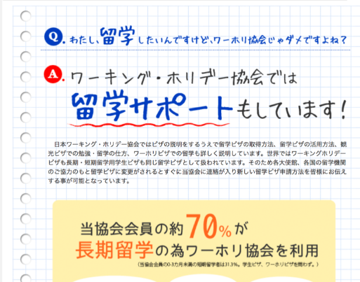
初心者セミナーのタイムテーブル
〜前半30分〜
●講師の自己紹介
●ワーホリビザの概要について
●各国の魅力や特徴を紹介
〜後半30分〜
●おススメなワーホリの使い方
●気になる予算の話
●出発までの流れ
〜セミナー後〜
少人数のグループに分かれて質疑応答

セミナー体験者の声
皆さん同じように迷っている事が分かって心強くなりました。留学している子はみんな学生の時から準備していると思っていたので、私はもう遅いかなと思っていたのですが、その悩みが今日でなくなったので参加してよかったです。これから出発するにあたって具体的なプランも決めて行きたいと思います。（27歳 女性）

具体的な体験談があって良かった 同じような境遇の方がいて少し安心したし、前向きになれたと思う。
（30歳 女性）

様々な留学への考えや、きっかけを聞けたのは非常に貴重でした。自分のやりたいことをもっと具体的に考えないといけないと思いました。（22歳 男性）

初めてですが、とてもわかりやすく親切にお話してくださり参加できてよかったです。（27歳 女性）
最後に少人数で色々聞けたのが良かったです。前もって何をすればよいか何となくわかってきた気がします。（26歳 女性）

